Накладная-№3
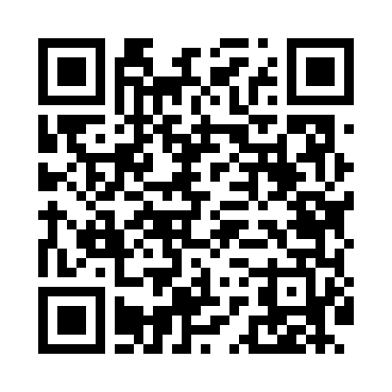
Номер товарно-транспортной накладной: |  |  | Торговый представитель: Amriyev Muhammad
Поставщик: Toshkent falcon fly 2 |  |  | Телефон торгового представителя: +998972880505
Дата отгрузки: 02.11.2025 |  |  | Контрагент: """" Klient
Дата консигнации: |  |  | Адрес:
Доставщик: |  |  | Телефон:
Телефон доставщика:
Время заказа: 02.11.2025 14:50:52
№ | Штрих-код | Название товаров (работ,услуг) | Количество | Количество в кейсе | Цена | Сумма
 |  |  | 292 |  |  | 494.6
1 | 1164120121042032 | Стакан стеклянный E-14-32 | 8 | 1 коробка | 2.70 | 21.60
2 | 6920250397030 | Хлебница Металлическая плетеная DB-97-7 | 10 | 10 шт. | 1.30 | 13
3 | 2024022317418 | Стеклянная Чашка с Тарелкой Бардак желтого цв ета DB-132-8 | 4 | 4 шт. | 6 | 24
4 | 6805019698798 | Сервировочный подтарельник, 30×45 см, DB-98-7 9 | 30 | 30 шт. | 0.40 | 12
5 | 6905621392388 | Металл қошиқ DB-92-38 | 5 | 5 шт. | 2.90 | 14.50
6 | 6905621392395 | Металл санчқи DB-92-39 | 5 | 5 шт. | 2.90 | 14.50
7 | 6915646559406 | Пластмасса ликоб 4.2" D176142 4.2" 10.5x10.5x 5.5 sm DB-59-40 | 30 | 30 шт. | 0.90 | 27
8 | 6915646559390 | Пластмасса ликоб 5.6" A363 14.2x14.2x5.4cm DB -59-39 | 30 | 30 шт. | 1 | 30
9 | 6915641829405 | Пластмасса салатница A2940 21.5x16x4.5 см DB- 59-31 | 30 | 30 шт. | 1.50 | 45
10 | 6915649156084 | Пластиковый салатница DB-59-79 | 30 | 30 шт. | 1.30 | 39
11 | 6915646502044 | Пласмаст Салатница 27x17x3 см DB-59-29 | 30 | 30 шт. | 1.70 | 51
12 | 6915646559383 | Пластмасса коса 6"A6659 15.1x15.1x7.2cm DB-59 -38 | 30 | 30 шт. | 1.80 | 54
13 | None | Зираворлар учун металлдан ишланган идиш BA633 6 S/S DB-15-99 | 10 | 10 шт. | 4.60 | 46
14 | 6921750600996 | Металлический Чайник 600 ml XP-99-6 | 4 | 4 шт. | 10.50 | 42
15 | None | Необичный Чайная ложка 78-22 | 1 | 1 шт. | 2 | 2
16 | 6915649158101 | Пластиковый салатница DB-59-81 | 30 | 30 шт. | 1.80 | 54
17 | 2112345678146 | Кошик 1010 6 DB-3-31 | 5 | 5 шт. | 1 | 5
Итого: 494.6$|->UZS: 6,182,500.00

